Sheet1
基本类型
品牌： | Emersongear BlueLabel |  |  | 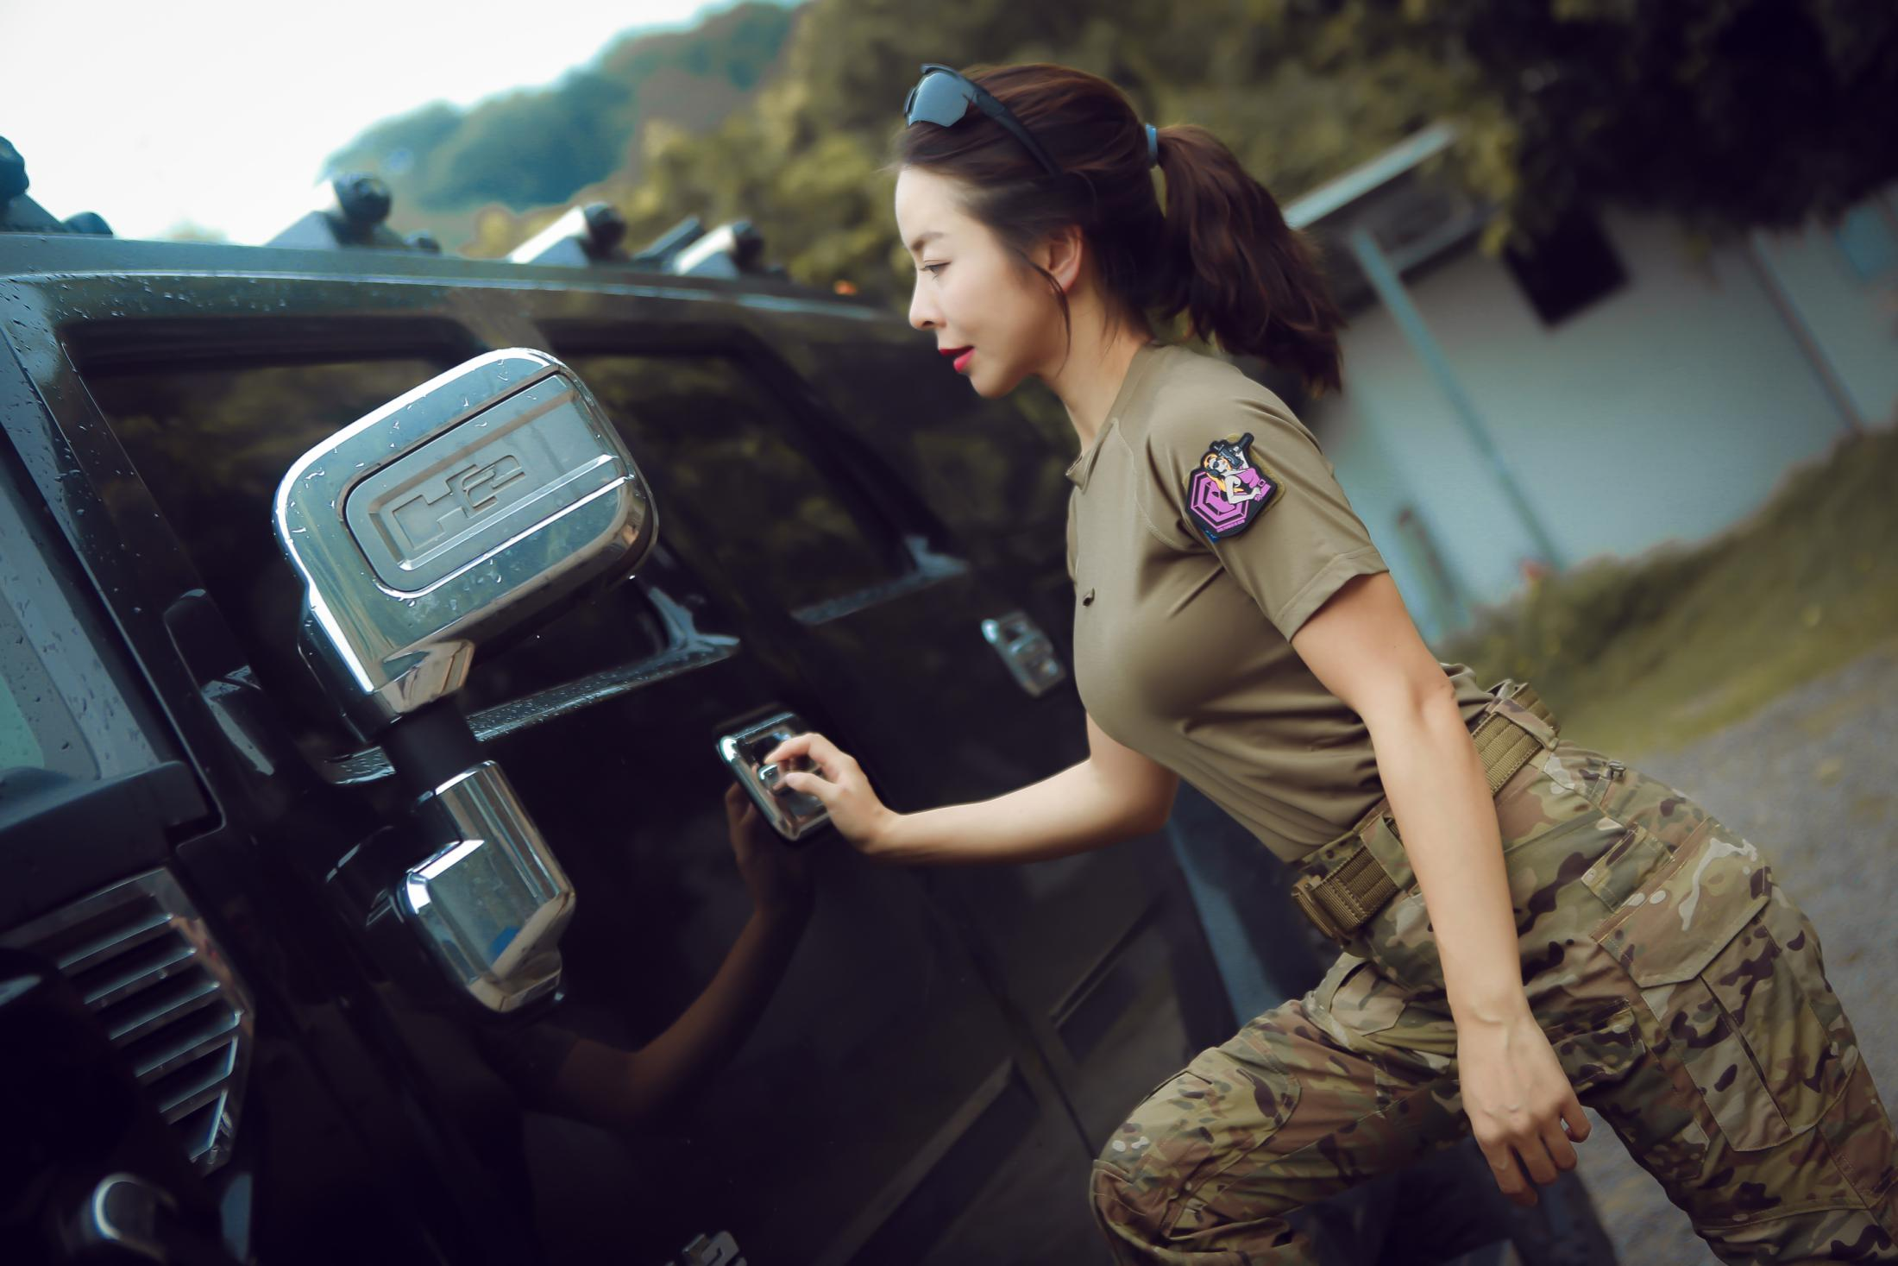
品名: | Emersongear 蓝标系列“山雀”女士训练T裇
款号: | EMB9568
主料（成分）: | 86%涤纶 14%氨纶
尺寸: | S / M / L / XL
颜色： | MC / OD
功能: | 四面弹力 / 运动剪裁 / 抗皱速干 / 易清洗 / 吸湿排汗 / 轻量化 / 抗紫外线
场景（选填）: | 射击 / 户外 / 街头 / 城市 / 商旅 / 运动 / 徒步 / 露营 / 造型
包装 | 透明塑料袋
毛重 | 0.421kg
净重 | 0.394kg
成品部位尺寸表(单位：英寸/厘米)
尺码 名称 | S | S | M | M | L | L | XL | XL | XXL | XXL
 | 英寸 | 厘米 | 英寸 | 厘米 | 英寸 | 厘米 | 英寸 | 厘米 | 英寸 | 厘米
衣长（后中） | 24.375 | 61.91 | 25 | 63.50 | 25.625 | 65.09 | 26.25 | 66.68 | 26.875 | 68.26
领围（全围） | 15.5 | 39.37 | 15.75 | 40.01 | 16 | 40.64 | 16.25 | 41.28 | 16.5 | 41.91
胸围（全围） | 29.75 | 75.57 | 31.75 | 80.65 | 33.75 | 85.73 | 35.75 | 90.81 | 37.75 | 95.89
脚围（全围） | 29.75 | 75.57 | 31.75 | 80.65 | 33.75 | 85.73 | 35.75 | 90.81 | 37.75 | 95.89
袖长 | 11.5 | 29.21 | 12.25 | 31.12 | 13 | 33.02 | 13.75 | 34.93 | 14.5 | 36.83
袖口（全围） | 10.25 | 26.04 | 10.75 | 27.31 | 11.25 | 28.58 | 11.75 | 29.85 | 12.25 | 31.12
身高(单位：CM) | 155-160 |  | 161-165 |  | 166-170 |  | 171-175 |  | 176-180
体重（单位:kg) | 45-50 |  | 51-55 |  | 56-60 |  | 61-65 |  | 66-70
产品卖点
1.功能面料：超高四面弹力面料，具有吸湿排汗，速干亲肤功能，易清洗打理。同时具有抗紫外线功能。
2.四针六线：四针六线弹力拼接，具有美观、平直、类似无缝、平坦且高弹性的拼缝效果。
3.眼镜挂袢：前胸增加1寸眼镜挂袢，可方便眼镜取下时的挂载。
4.左臂魔术毛：左臂方形魔术毛可粘贴魔术章和士气章。
5.易搭配：简约版型，易搭配。

